リボンメニュー追加方法
手順1.
AutoCADを起動し、新規図面を開く

手順2. 部分カスタマイズファイルのロードと編集
管理→ユーザーインタフェースでユーザーインタフェース設定画面を開き、部分カスタマイズファイルのロードと編集を行う。
部分カスタマイズファイルのロードと編集については下記のシートを参照

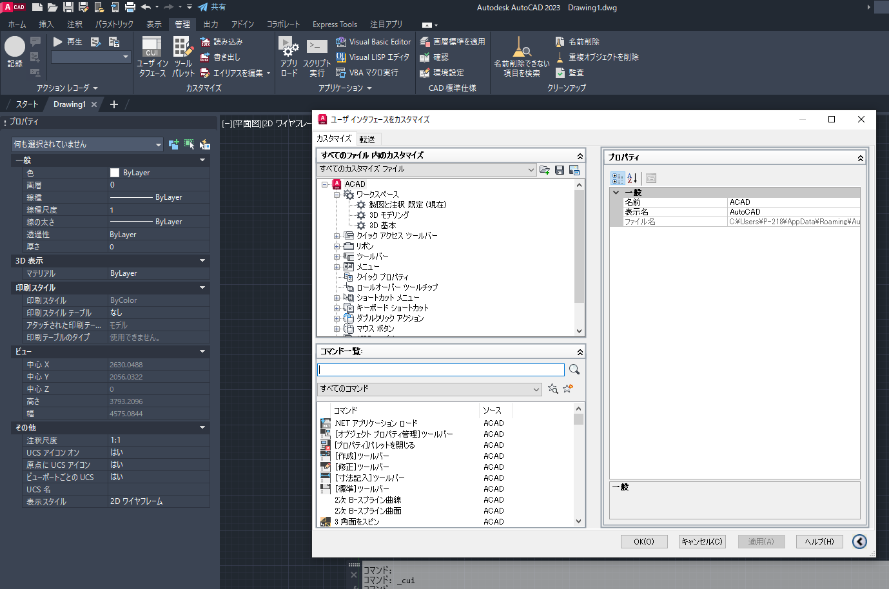

手順3. ワークスペースへのリボンメニュー追加
①すべてのカスタマイズ→ACAD→ワークスペース→製図と注釈 既定の右クリックメニュー「ワークスペースをカスタマイズ」を選択 | ②表示したいタブにチェックを入れる | ③画面右側の完了ボタンをクリックする | ④適応ボタンをクリックする | ⑤リボンメニューに作成したタブが表示される
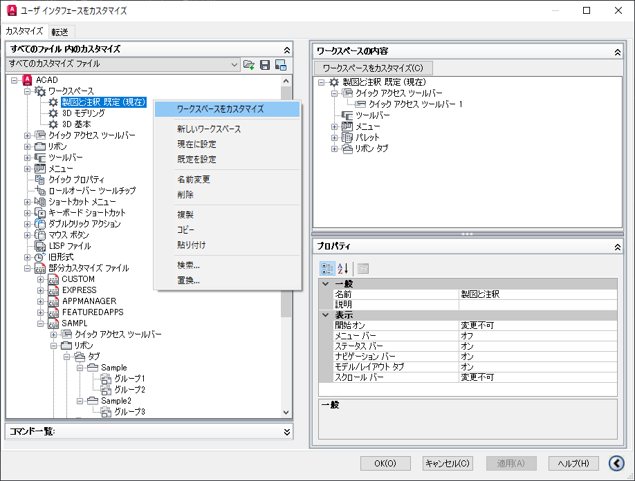
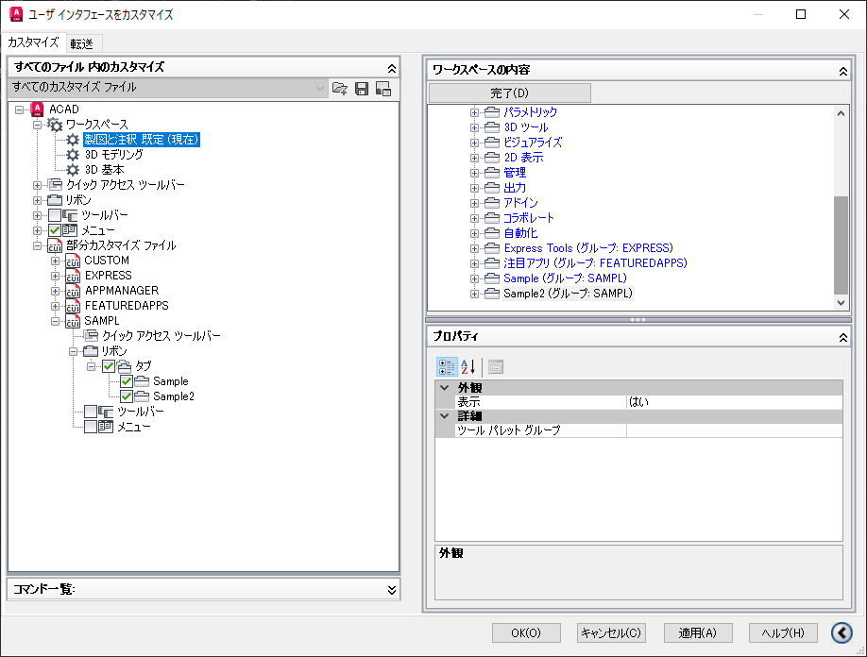
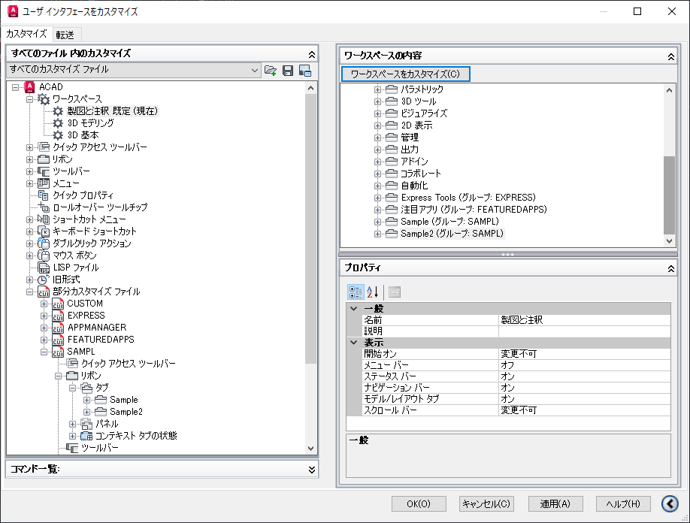
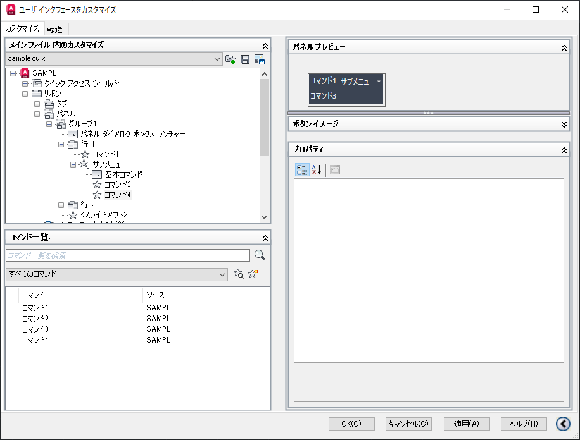

チェックをONにすると、
ここに追加される

【部分カスタマイズ設定】 基本手順
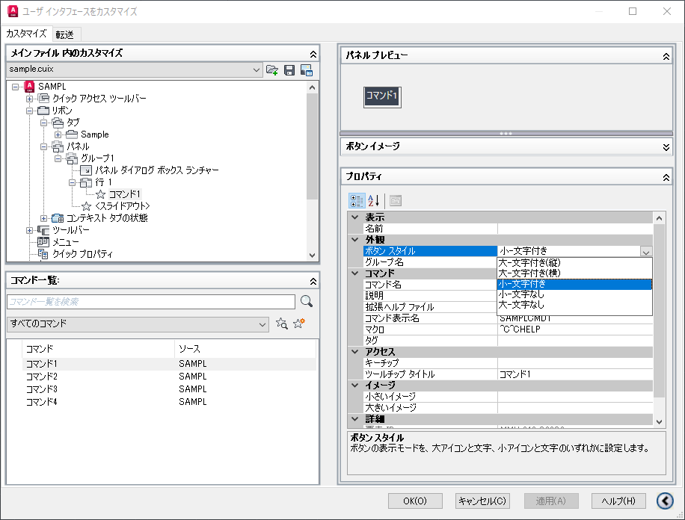
＜部品カスタムファイルの準備＞※要検証
部品カスタマイズファイルを準備する。
元々ロードされているファイルから新しいファイルを作成するときは（A）の操作を、部分カスタマイズファイルのテンプレート、現在ロードしていないファイルから作成する場合は（B)の操作を行う

(A)元々ロードされているファイルから作成する場合
①任意のカスタムファイルを選択する | ②画面右側のプロパティの「名前」と「表示名」を変更する | ③部品カスタマイズファイルを別名保存する | ④キャンセルボタンを押す（重要） ← 元々ロードされていたファイルがアンロードされる為
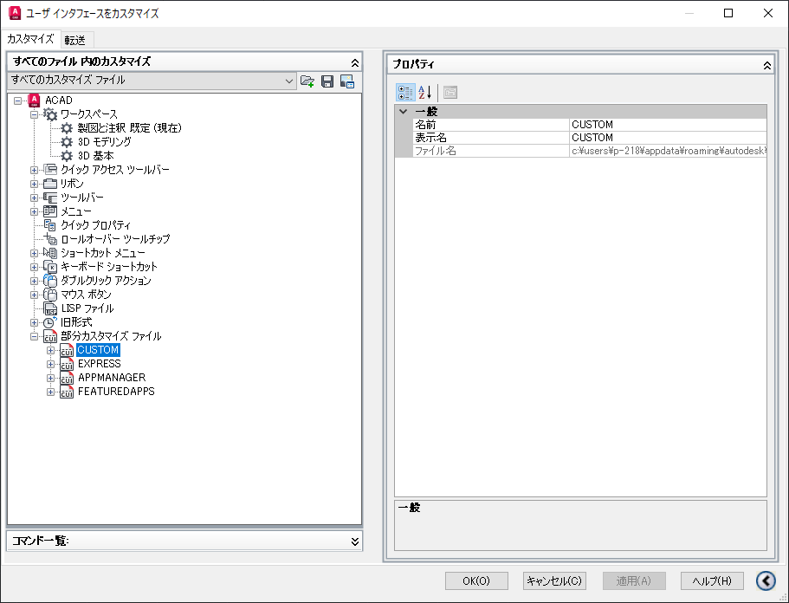
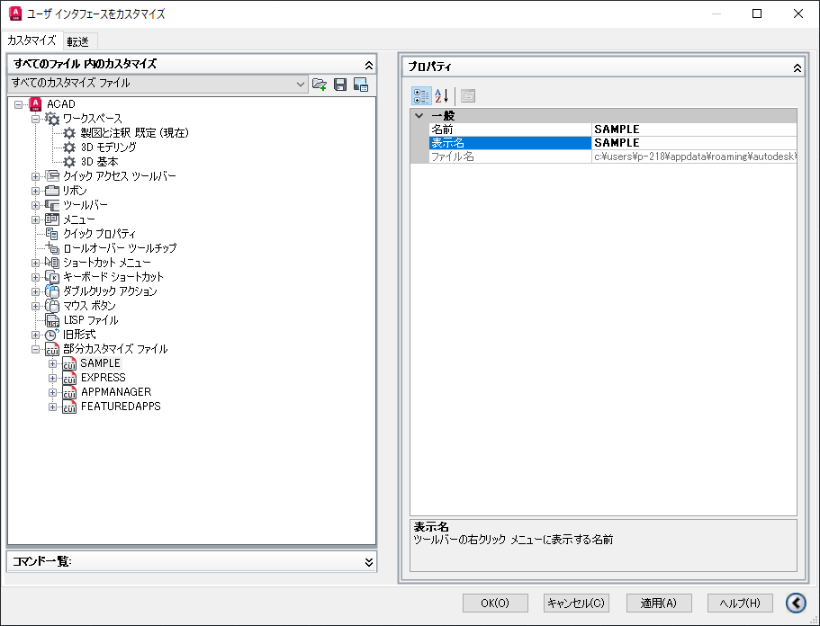
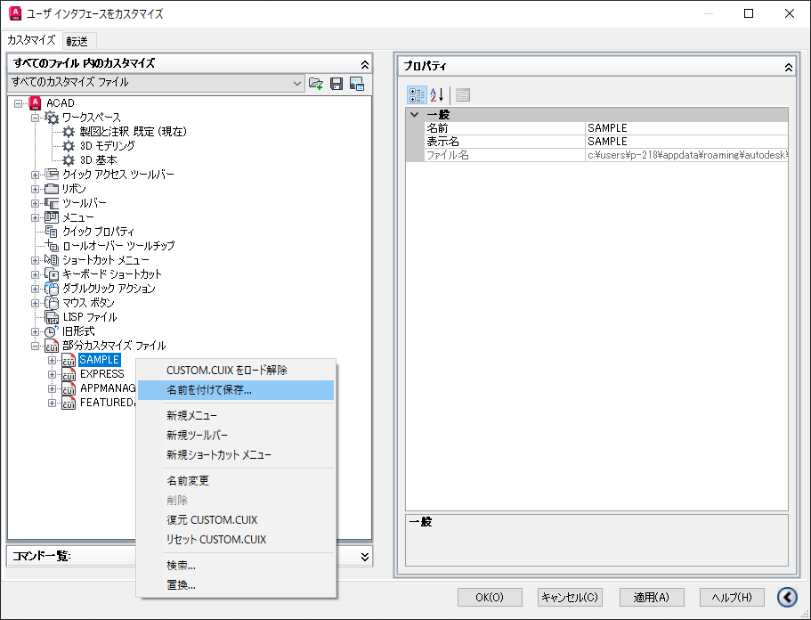
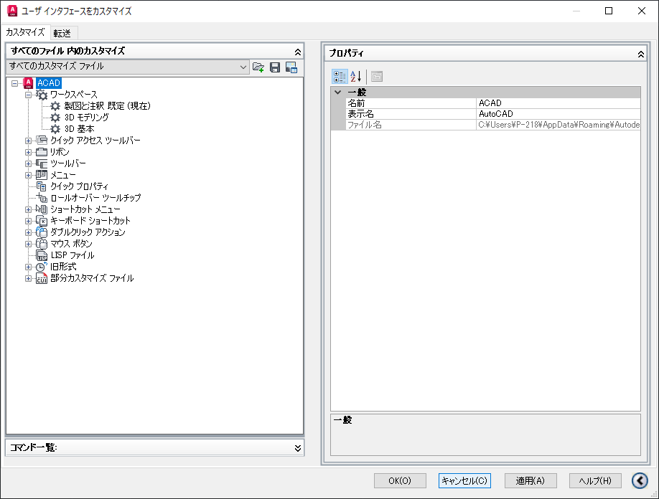

＜部分カスタマイズファイルの編集＞
の手順1へ

(B)テンプレートまたは、現在ロード使用していないファイルから作成する場合
①メインカスタマイズ内の「部分カスタマイズファイル」の右クリックメニューでロードするファイルを選択する。 | ②部分カスタマイズファイルがロードされるので、画面右側のプロパティの「名前」と「表示名」を任意ものに変更する | ③【完了】適用ボタンをクリックして内容を確定する。
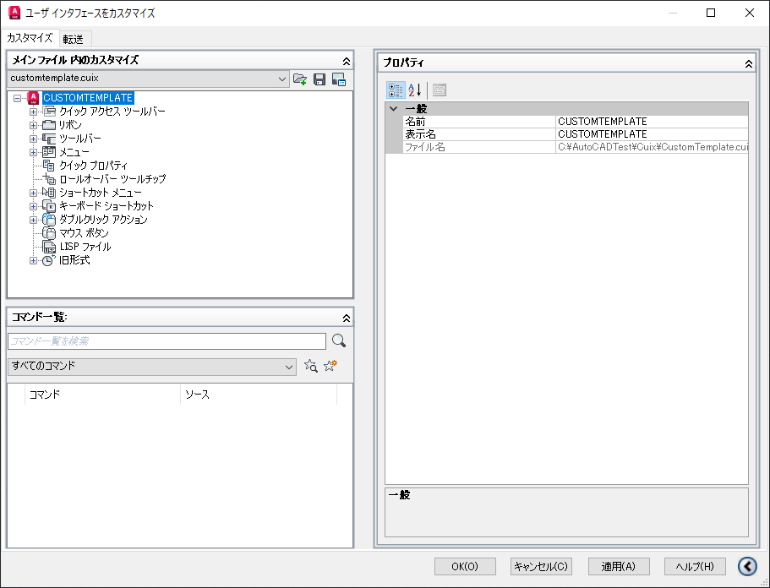
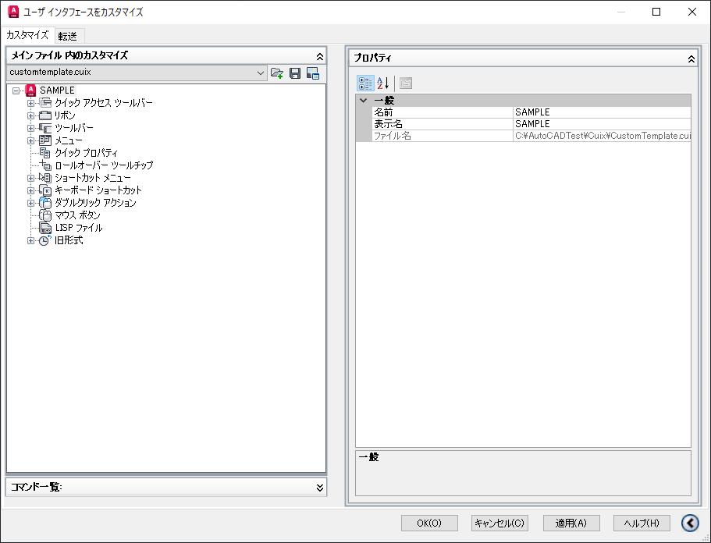

＜部分カスタマイズファイルの編集＞
の手順2へ

＜部分カスタマイズファイルの編集＞
ここでは基本的な設定方法のみ記載する。
ドロップダウン追加などの方法については「【部分カスタマイズ設定】応用操作」シートを参照

手順1. 部分カスタマズファイルのロード
前述の＜部品カスタムファイルの準備＞を（B)の操作で行っている場合は不要。

①メインカスタマイズ内の「部分カスタマイズファイル」の右クリックメニューでロードするファイルを選択する。 | ②【完了】部分カスタマイズファイルがロードされる
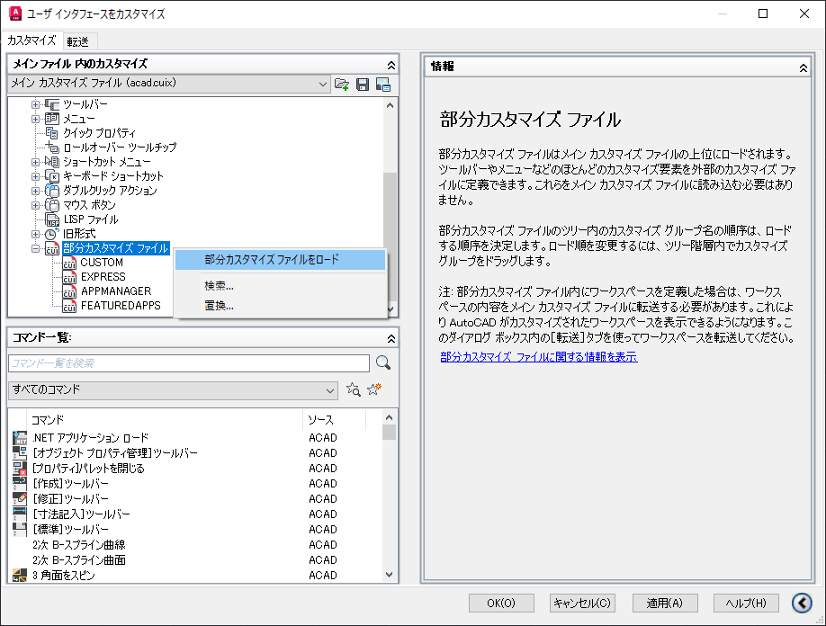
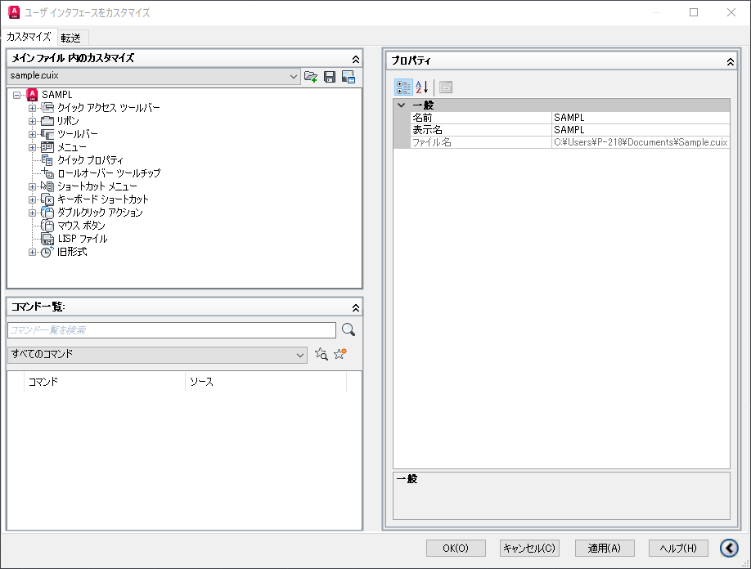

手順2. リボンにタブを追加
リボンメニューを作成する場合はタブが1つ以上必要。
複数のタブを持つことも可能。

①リボン→タブの右クリックメニューの「タブを新規作成」を選択すると、タブ名の入力が促されるので入力する。（後で変更可能） | ②【完了】タブが追加されるので、適用ボタンをクリックして内容を確定する。
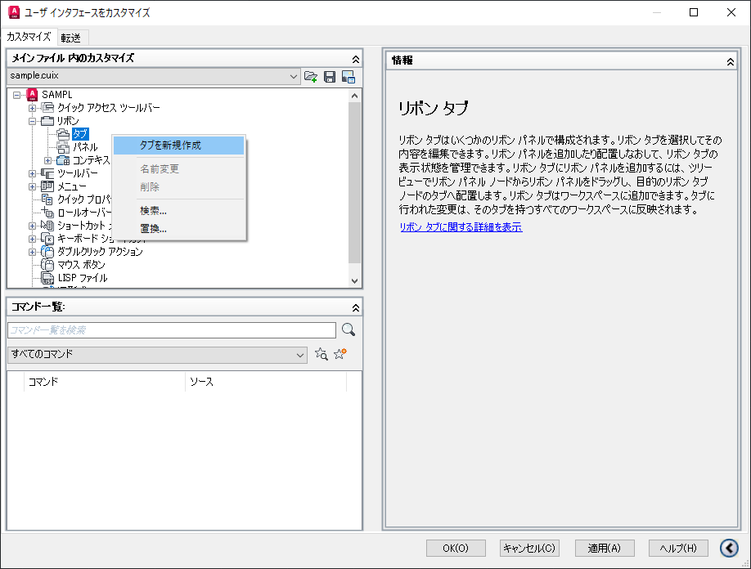
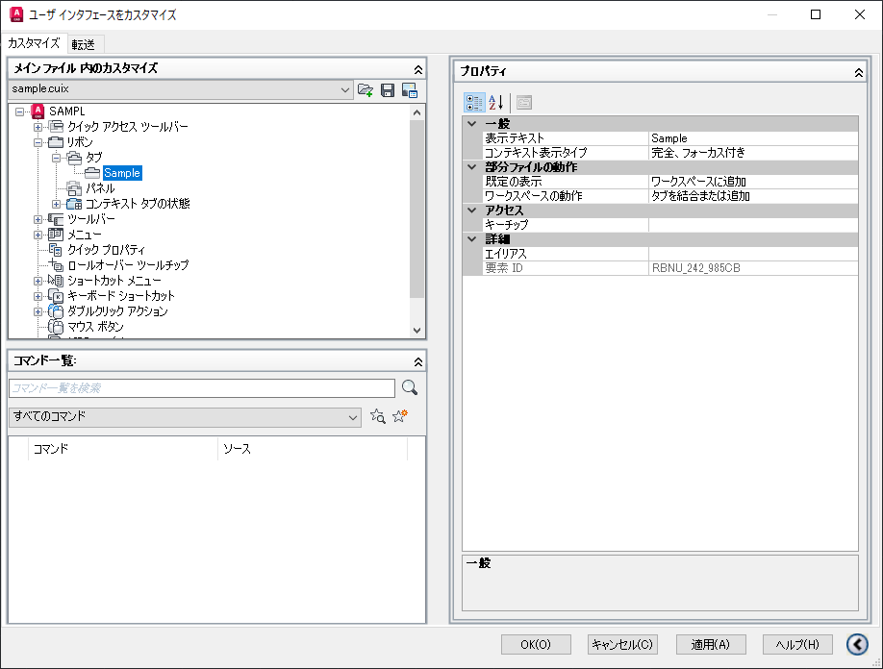

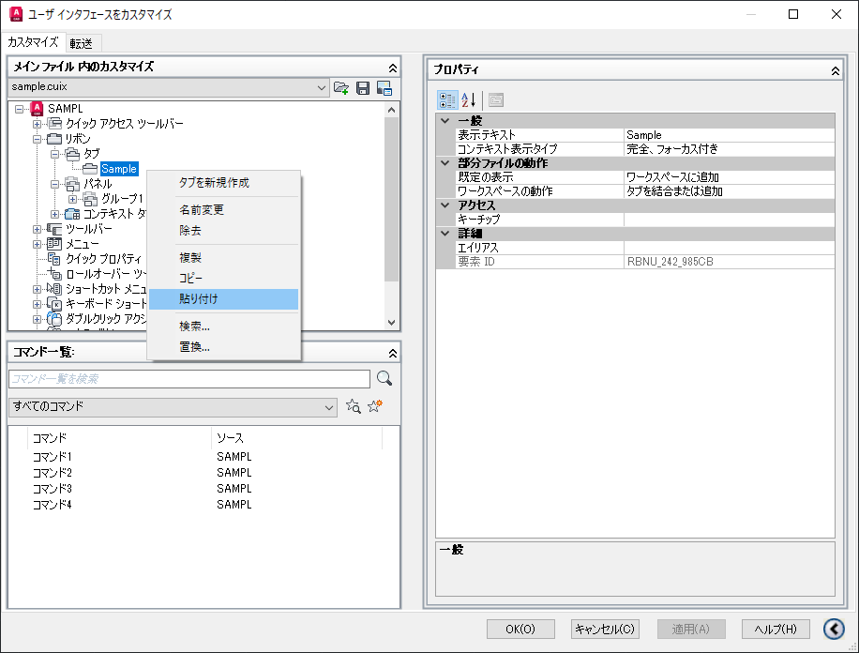
手順3. タブにパネルを追加 |  |  | ④パネルを追加するタブを右クリックし、貼り付ける。
①リボン→パネルの右クリックメニューの「パネルを新規作成」を選択すると、パネル名の入力が促されるので入力する。（後で変更可能） | ②パネルが作成される | ③作成したパネルを右クリックコピーする。（※ドラッグ＆ドロップでも可） |  |  | ⑤【完了】タブにパネルが追加されるので、適用ボタンをクリックして内容を確定する
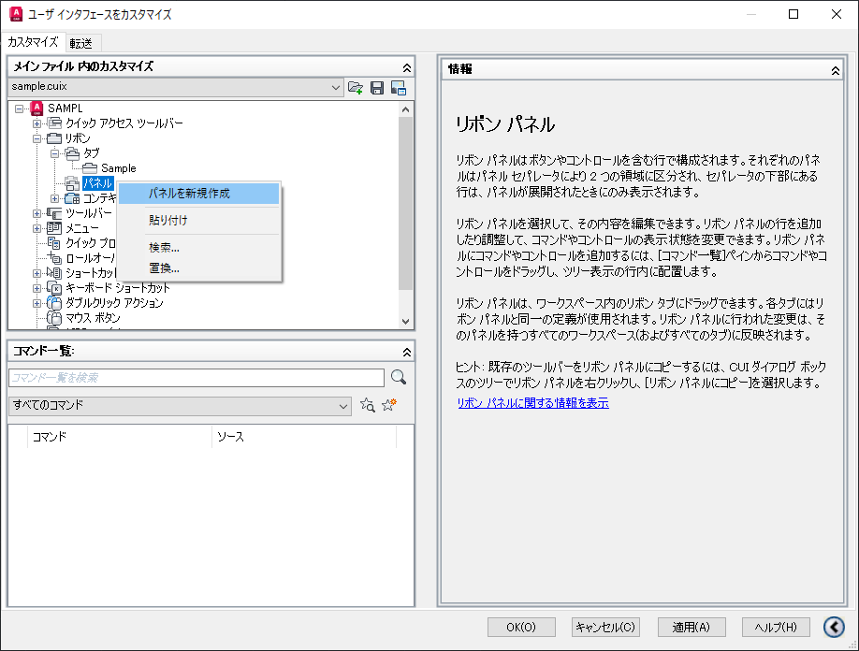
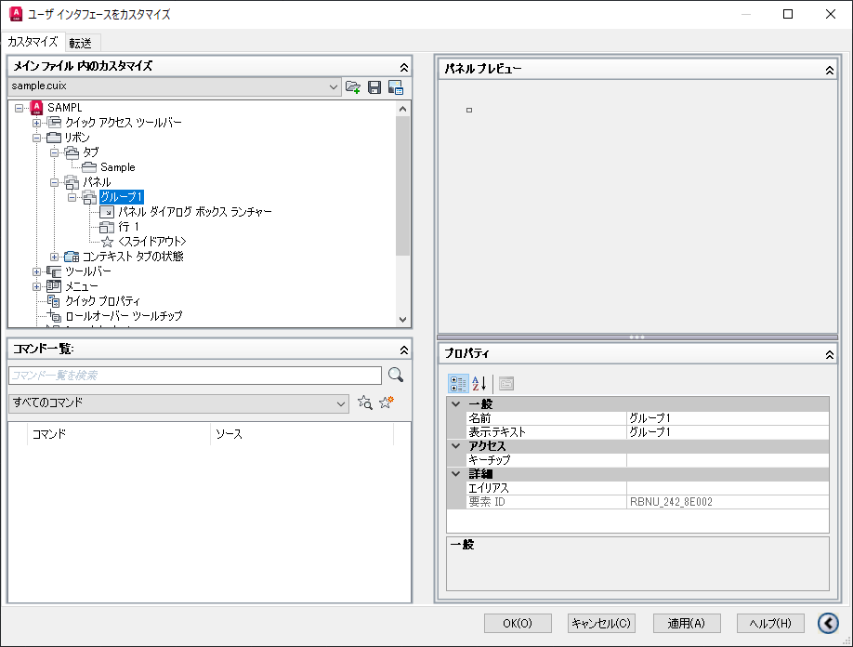
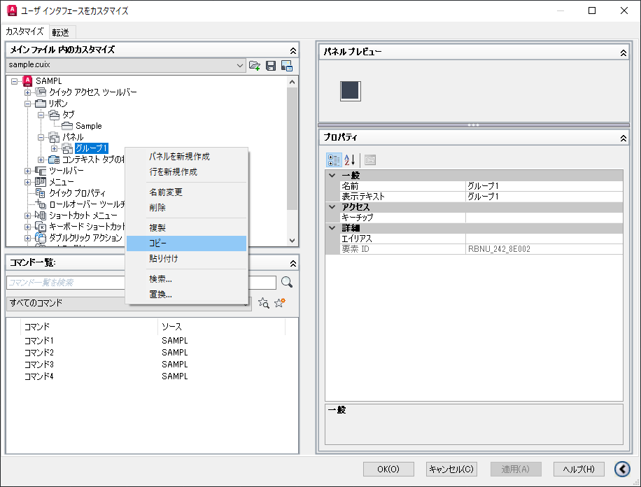
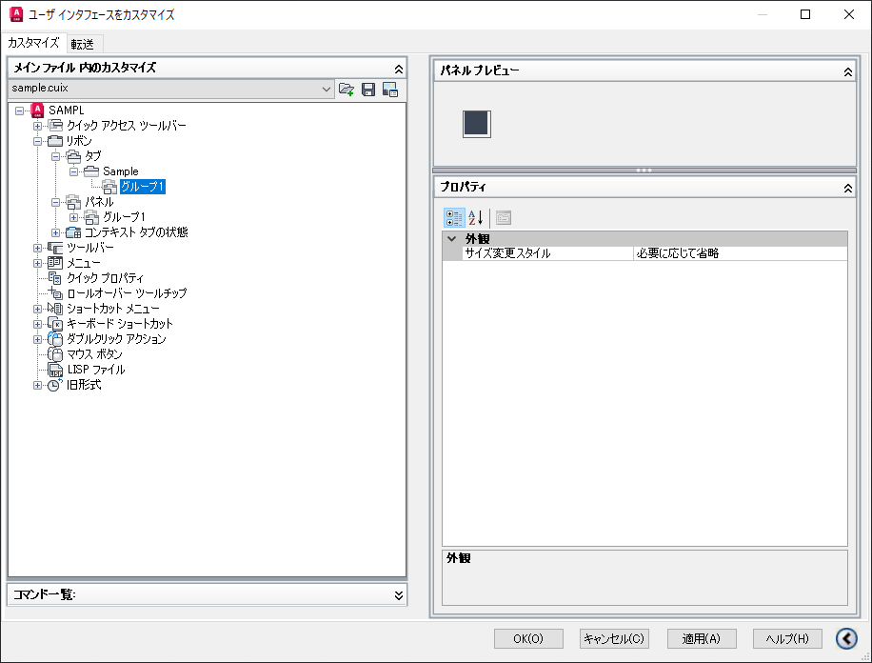

手順4. パネルにサブパネルを追加（任意）
1つのパネル内に複数列ボタンを配置する場合、サブパネルなしで配置するときれいに並ばないため、サブパネルを置くことを推奨。

①リボン→パネル→[任意のパネル]→行1の右クリックメニューの「サブパネルを新規作成」を選択する。（名前の設定は不要） | ②【完了】サブパネルが作成される
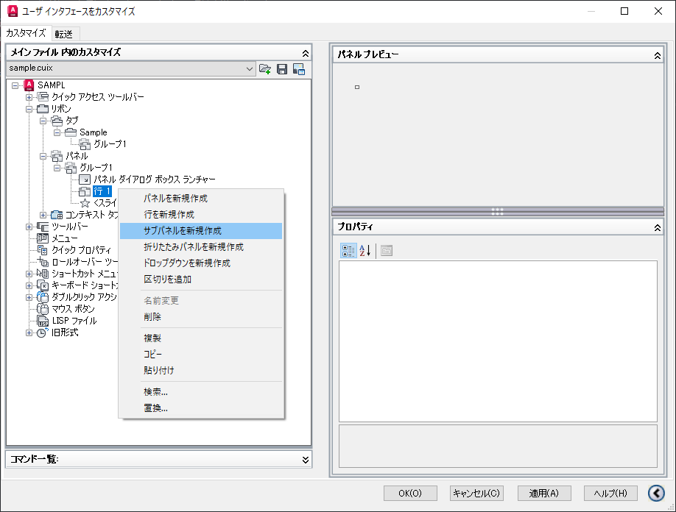
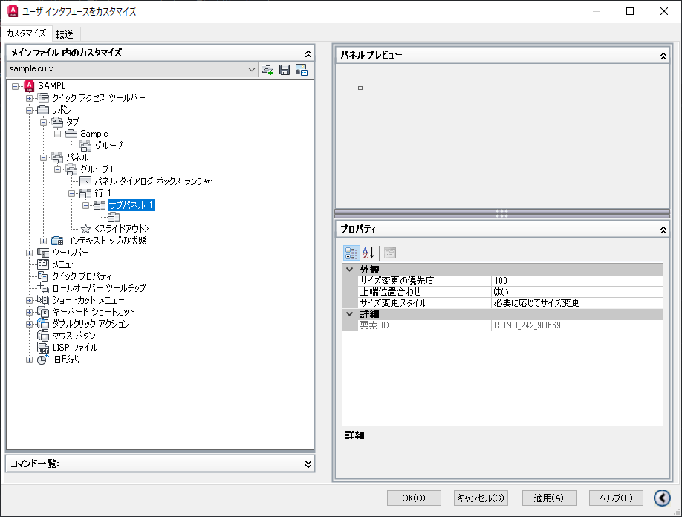

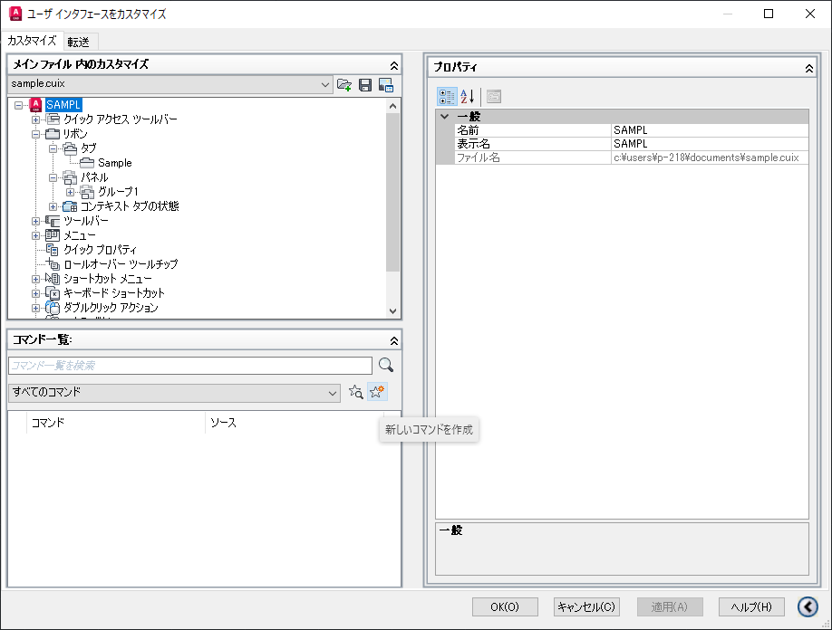
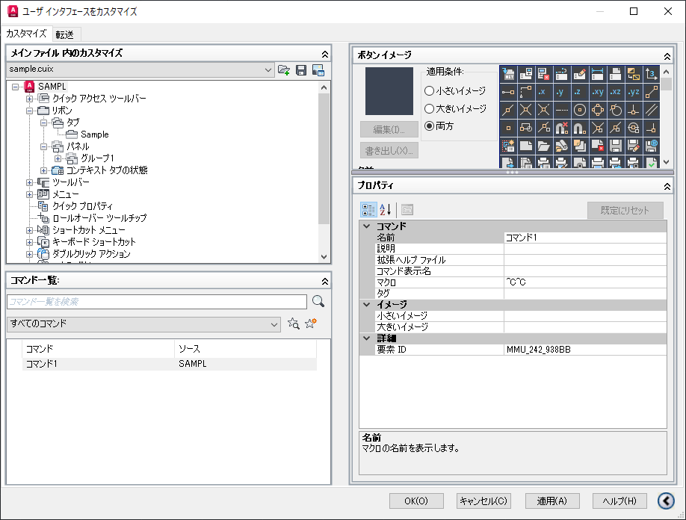
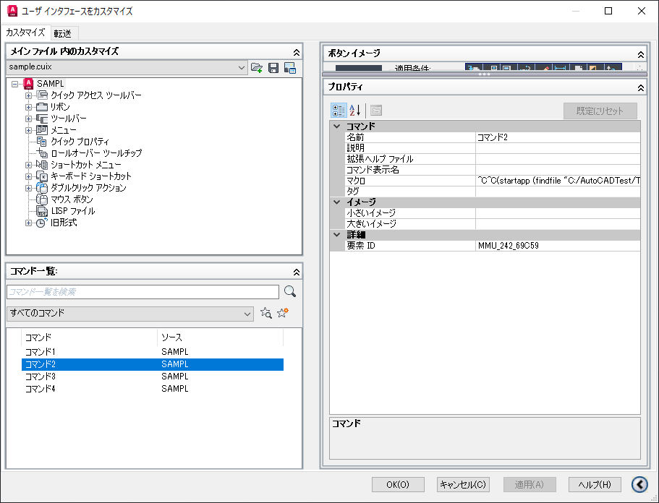
手順5. コマンド作成
①コマンド一覧の「新しいコマンド作成」ボタン（星マーク）をクリックする。 | ②作成されたコマンドを選択して、画面右側のプロパティの「名前」行を設定する。（デフォルト名あり。後で編集可能） | ③作成されたコマンドを選択して、画面右側のプロパティの「マクロ」行を設定する。 |  | ④適用ボタンをクリックして内容を確定する
227:22202:227 |  | 設定する内容によってフォーマットが異なるため注意。詳細は「【部分カスタマイズ設定】 コマンドプロパティのマクロ行」シートを参照

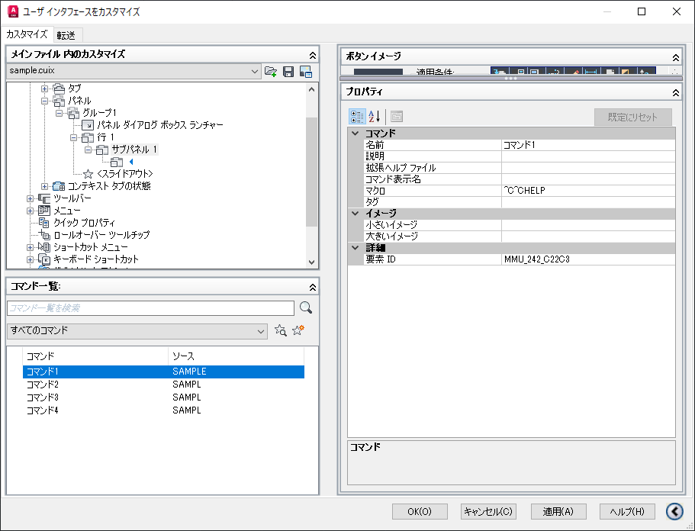
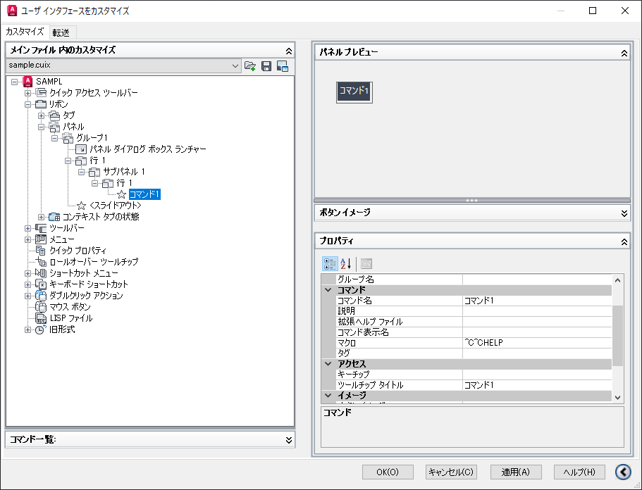
手順6. コマンドをパネルに追加
①コマンドを配置する行にドロップ＆ドラック（サブパネル内の行にはコピー＆ペストが出来なさそうなため） | ③貼り付けたコマンドに対して画面右側のプロパティの「スタイル」を設定する | ④適用ボタンをクリックして内容を確定する
 | デフォルト値はアイコン表示のみの設定になっているので、アイコンを使用しない場合は必須。

【部分カスタマイズ設定】 コマンドプロパティのマクロ行
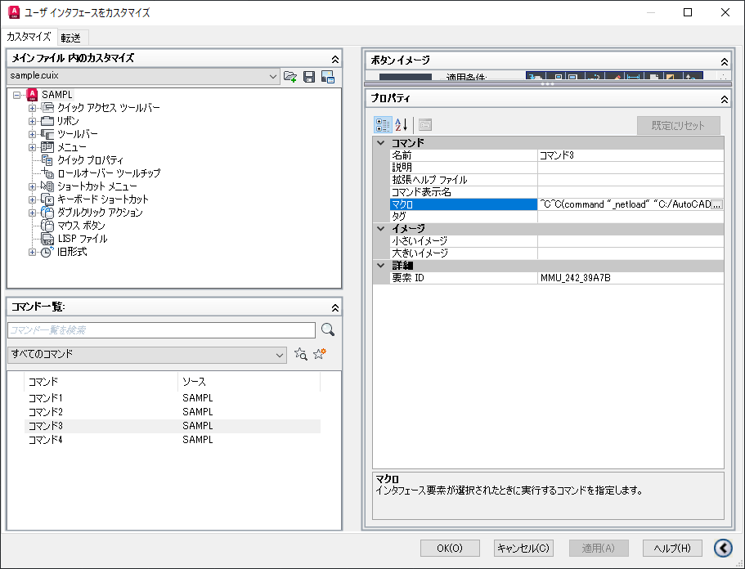
(A)登録済みのコマンド、またはマクロを設定する場合
「^C^C」の後にコマンドまたはマクロ名を記入する。
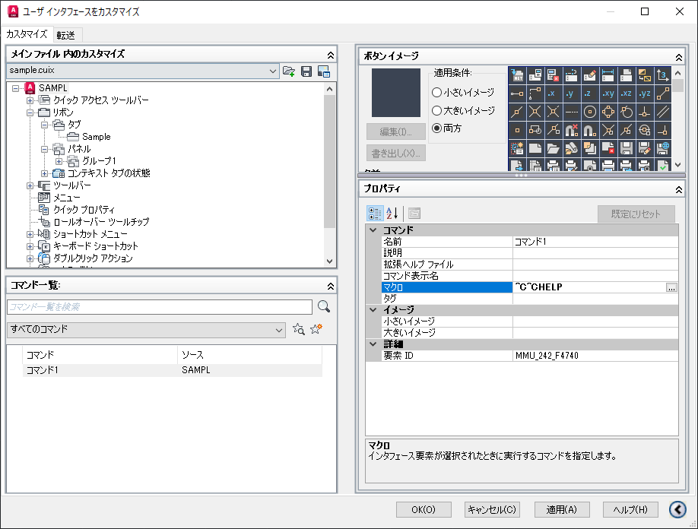

(B)外部アプリを起動する場合
「^C^C」の後に「(startapp (findfile "［外部アプリパス］")」を記入

startapp ： 外部アプリを起動するための文字列
findfile ： ファイルパスを検索するための文字列
［外部アプリパス］ ： 起動する外部アプリケーションのパス（フォルダ・ファイルの区切りは「\」ではなく「/」であることに注意）

（例）^C^C(startapp (findfile "C:/AutoCADTest/TestApp/WindowsFormsApp1.exe"))

(C)DLLを読込み、DLL内のコマンドを実行する場合
「^C^C」の後に「(command "_netload" "［DLLパス］");_[DLL内のコマンド]」を記入

command ： DLLを読込むコマンドを実行するための宣言
_netload ： DLLを読込むためのAutoCAD既定のコマンド
［DLLパス］ ： 読み込むDLLのパス（フォルダ・ファイルの区切りは「\」ではなく「/」であることに注意）
[DLL内のコマンド] ： DLLで定義されているコマンド

（例）^C^C(command "_netload" "C:/AutoCADTest/TestApp/AoutCadSampleLab1.dll");_TESTCMD1

【部分カスタマイズ設定】応用
このシートでは複数行・列でのコマンド配置、ドロップダウン等の内容を説明する。

1. 行と列の追加
コマンドを複数行または複数列に並べる場合は行または列を追加する。

（完成イメージ）

（A）行を追加する場合
 | ①行を追加するパネル、またはサブパネルの右クリックメニュー「行を新規作成」を選択する。 | ②【完了】行が追加されるので、適応をクリックして内容を確定する。
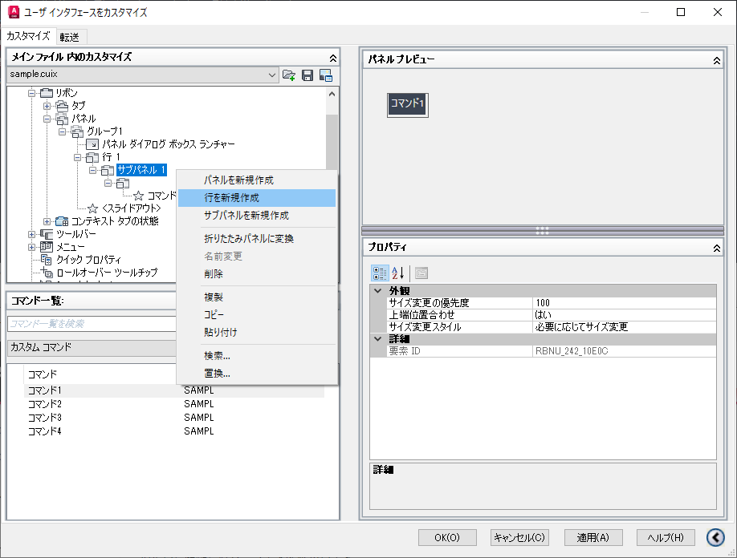
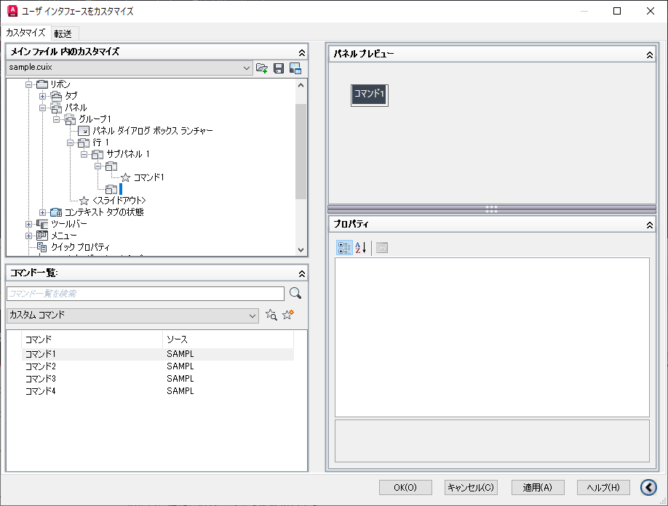

（B）列を追加する場合
 | ①基本手順シートの「手順4.パネルにサブパネルを追加」の操作を行う。 | ②【完了】列（＝サブパネル）が追加されるので、適用ボタンをクリックして内容を確定する。
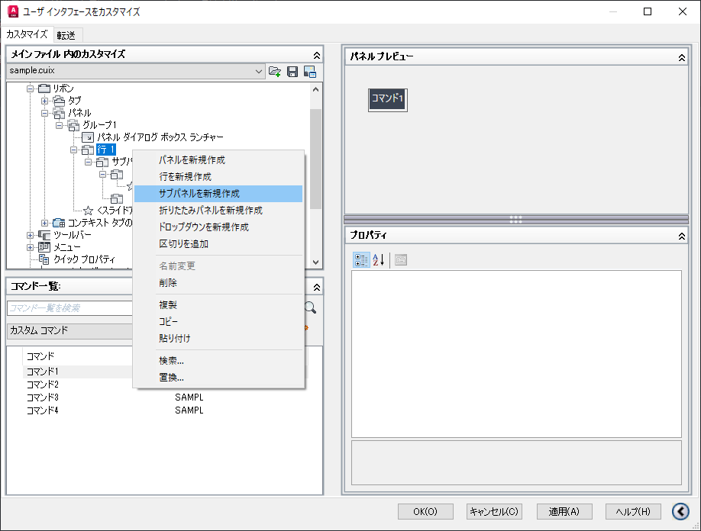
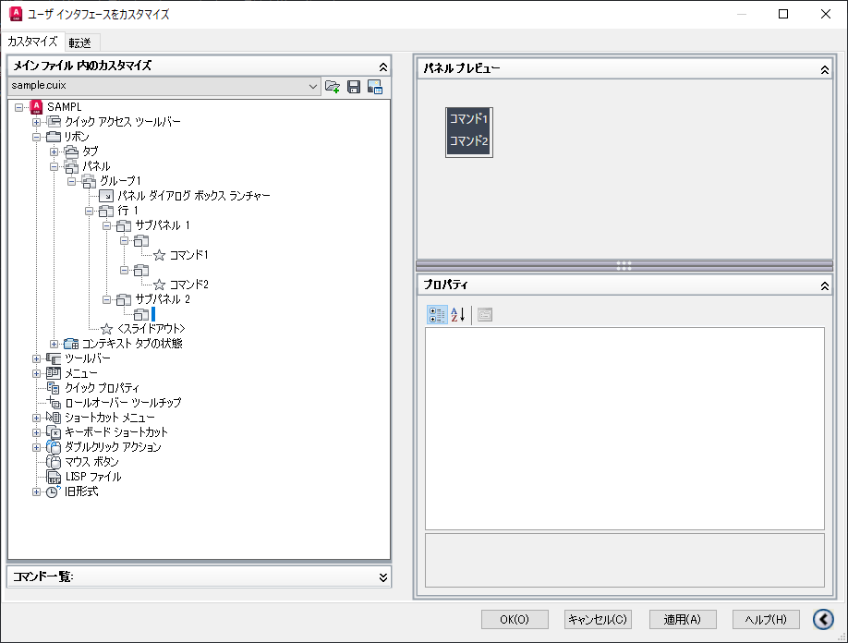

2. ドロップダウンの追加
サブメニューを追加しい場合はドロップダウンを追加し、そこにコマンドを設定する。

（完成イメージ）

①ドロップダウンを追加する行の右クリックメニュー「ドロップダウンを新規作成」を選択すると、パネル名の入力が促されるので入力する。（後で変更可能） |  | ②ドロップダウンが作成されるので、画面右側のプロパティで「外観→動作」を設定する。（プロパティの詳細は画像下を参照） | ③画面右側のプロパティで「ボタンスタイル」を設定する。 | ③ドロップダウンに配置するコマンドを選択し、コピーする | ④ドロップダウンを選択し貼り付ける | ⑤ドロップダウン内にコマンドが追加される。（意図した位置に配置されない場合はドラッグ＆ドロップで位置を直す） | ⑥【完了】③～⑤を繰り返し、適用ボタンをクリックして内容を確定する。
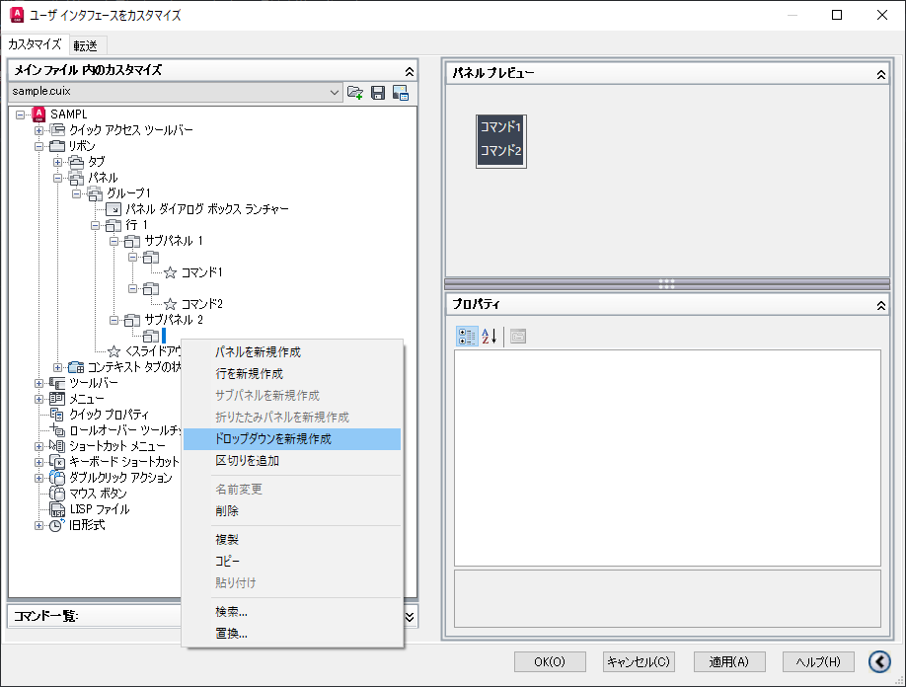
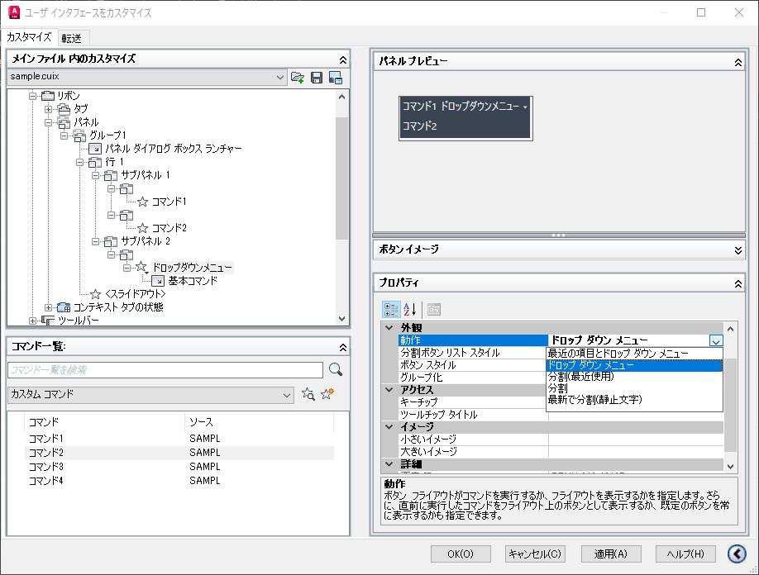
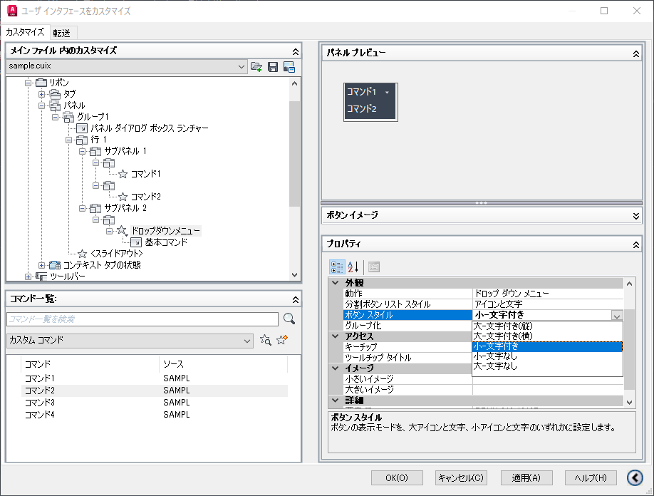
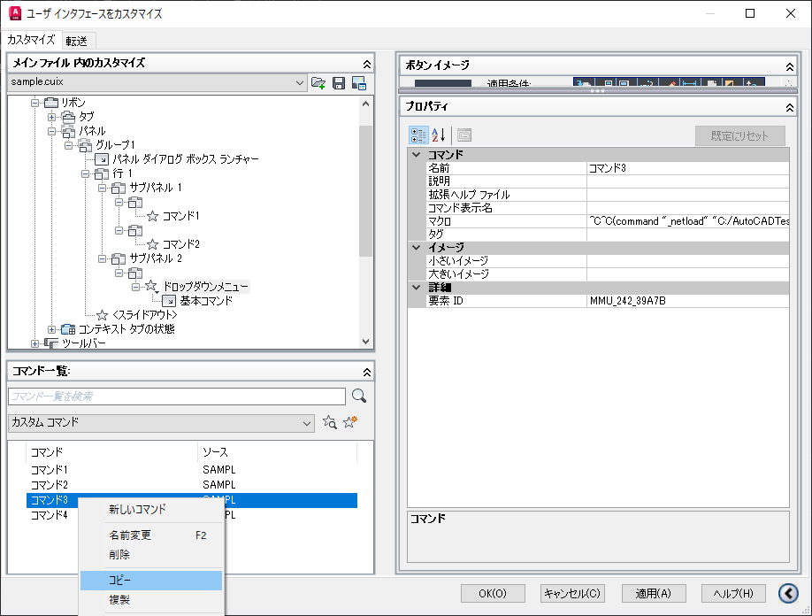
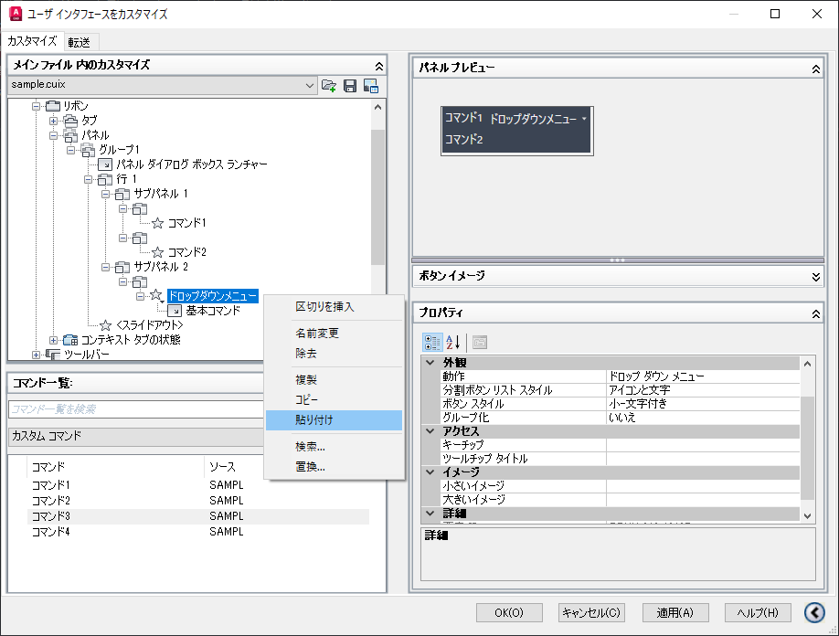
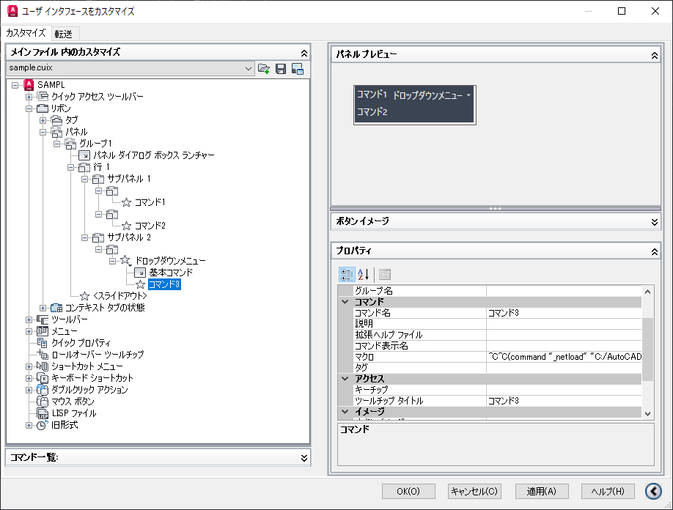
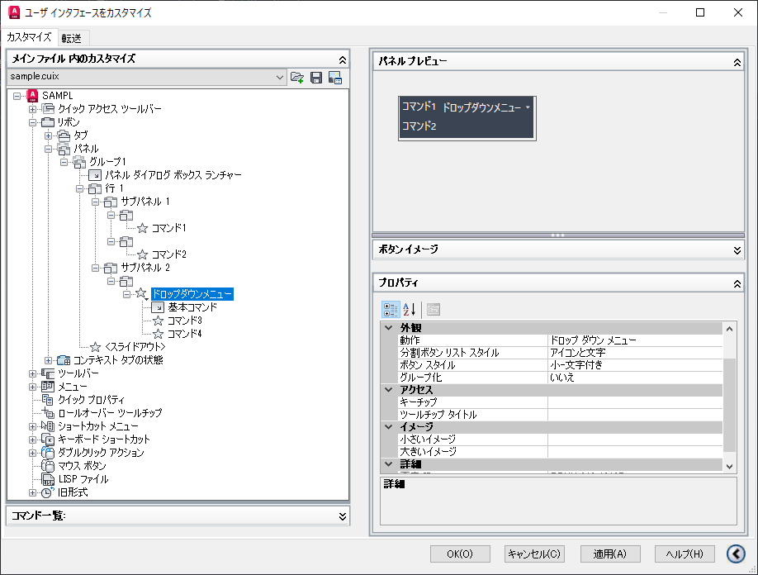

 |  | ・最近の項目とドロップ ダウン メニュー ： ドロップダウンがコマンドボタンしても使用できるもの。
 |  | 最後に使用したコマンドが登録されている。
 |  | 基本コマンドの設定が必要
 |  | ・ドロップ ダウン メニュー ： 通常のドロップダウンメニュー。
 |  | ・分割（最近使用） ： 詳細不明
 |  | ・分割 ： ドロップダウンがコマンドボタンしても使用できるもの。
 |  | 基本コマンドの設定が必要
 |  | ・最新で分割（静止文字） ： ドロップダウンがコマンドボタンしても使用できるもの。（標準機能の「円弧」と同じ設定）
 |  | 最後に使用したコマンドが登録されている。

